Sheet1
导航器 | 右键 | new 快捷菜单 other

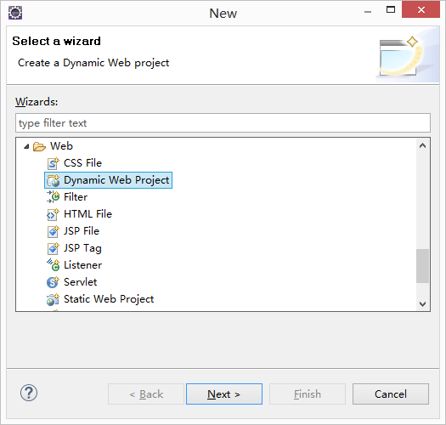

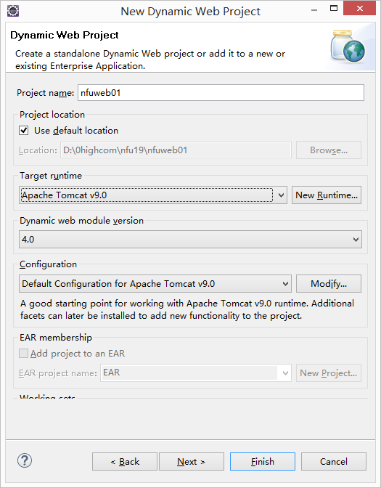

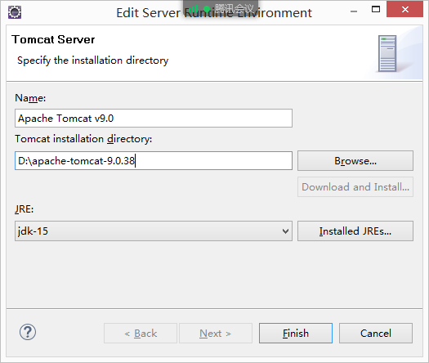

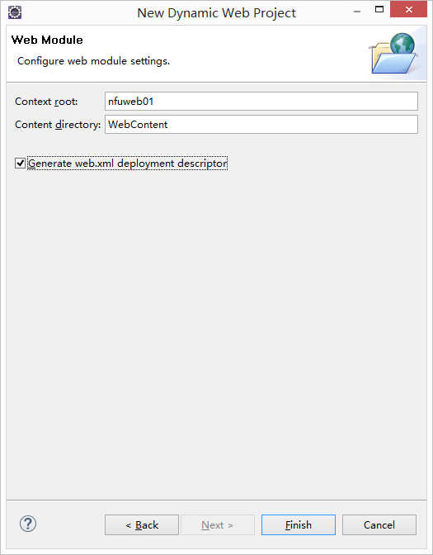

 |  |  | web部署包名称

 |  |  | 项目中web模块名称

 |  |  | 是否创建web.xml

在WebContent目录下，创建index.html

发布项目 | 右键 Add and Remove

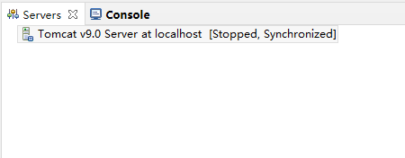

双击要发布的项目

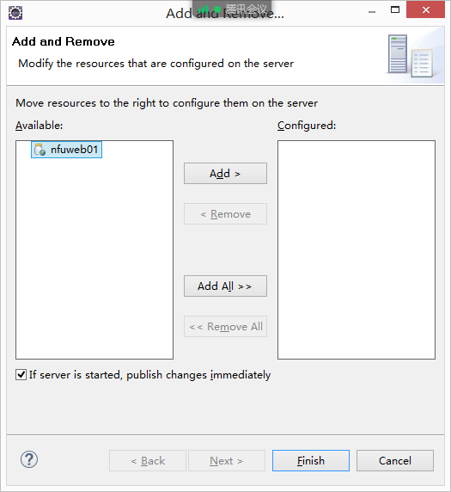

点击finish

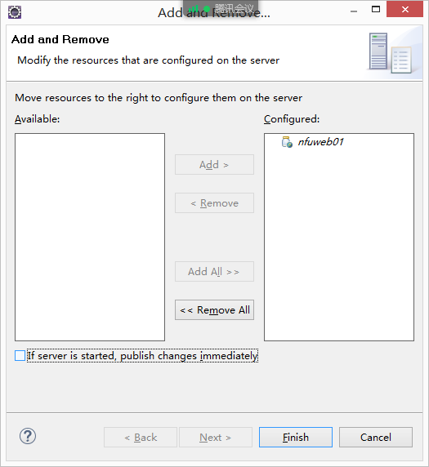

打开浏览器，访问http://localhost/nfuweb01/

